ScriptableObject规范
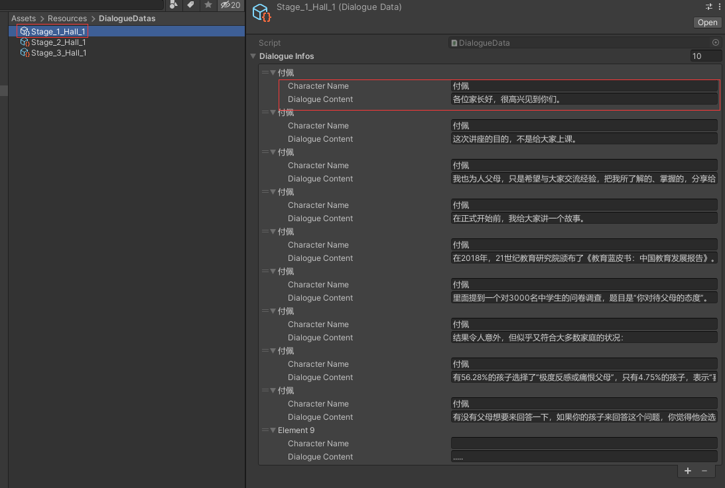
Scriptable类型 | 命名 | 命名例子 | 存放路径 | 内容 | 备注
DialogueData | Stage_幕序号_场景名_对话序号 | Stage_1_Hall_1 | Assets/Resources/DialogueDatas | 读对话表 | 目前手动制作资源，后续走自动读表

